Блоки Питания
Источники вторичного электропитания

 |  |  | открытые колонки для сайта
фото | модель | параметры | ОПТ | Розница
 | ANP-CS1 | Источник вторичного электропитания ANP-CS1 предназначен для обеспечения электропитания потребителей при номинальном напряжении 12В постоянного тока и номинальном токе потребления до 1А. | 204 ₽ | 215 ₽
 | ANP-CSN1 | Источник вторичного электропитания ANP-CSN1 предназначен для обеспечения электропитания потребителей при номинальном напряжении 12В постоянного тока и номинальном токе потребления до 1.5А. Уличное исполнение IP67. | 523 ₽ | 550 ₽
 | ANP-CS2 | Источник вторичного электропитания ANP-CS2 предназначен для обеспечения электропитания потребителей при номинальном напряжении 12В постоянного тока и номинальном токе потребления до 2А. Подключение в розетку (шнур 0,7м., вилка), выход - шнур 0,7м. с разъемом "мама". | 304 ₽ | 320 ₽
 | ANP-S3 | Источник вторичного электропитания ANP-S3 предназначен для обеспечения электропитания потребителей при номинальном напряжении 12В постоянного тока и номинальном токе потребления до 3А. Подключение в розетку (шнур 0,7м., вилка), выход - коннектор под винт. | 399 ₽ | 420 ₽
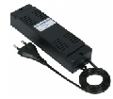 | ANP-S5 | Источник вторичного электропитания ANP-S5 предназначен для обеспечения электропитания потребителей при номинальном напряжении 12В постоянного тока и номинальном токе потребления до 5А. Подключение в розетку (шнур 0,7м., вилка), выход - коннектор под винт. | 698 ₽ | 735 ₽
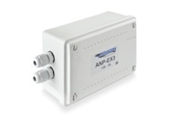 | ANP-EX3 | Источник вторичного электропитания ANP-EX3 предназначен для обеспечения электропитания потребителей при номинальном напряжении 12В постоянного тока и номинальном токе потребления до 3А. | 877 ₽ | 923 ₽
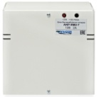 | ANP-RM2-7 | Источник вторичного электропитания резервированный ANP-RM2-7 предназначен для обеспечения бесперебойного электропитания потребителей при номинальном напряжении 12В постоянного тока и токе потребления до 2А. Под установку резервного аккумулятора 7А·ч. | 917 ₽ | 965 ₽
 | ANP-RM3-7 | Источник вторичного электропитания резервированный ANP-RM3-7 предназначен для обеспечения бесперебойного электропитания потребителей при номинальном напряжении 12В постоянного тока и токе потребления до 3А. Под установку резервного аккумулятора 7А·ч. Защита от глубокого разряда аккумулятора. | 1,188 ₽ | 1,250 ₽
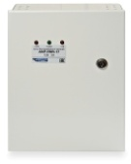 | ANP-RM5-17 | Источник вторичного электропитания резервированный ANP-RM5-17 предназначен для обеспечения бесперебойного электропитания потребителей при номинальном напряжении 12В постоянного тока и токе потребления до 5А. Под установку резервного аккумулятора 17А·ч., или 2 шт. АКБ 12А·ч, либо 2шт. АКБ 7А·ч. Защита от глубокого разряда аккумулятора. | 2,375 ₽ | 2,500 ₽
 | ANP-RM8-17 | Источник вторичного электропитания резервированный ANP-RM8-17 предназначен для обеспечения бесперебойного электропитания потребителей при номинальном напряжении 12В постоянного тока и токе потребления до 8А. Под установку резервного аккумулятора 17А·ч., или 2 шт. АКБ 12А·ч, либо 2шт. АКБ 7А·ч. Защита от глубокого разряда аккумулятора. | 4,741 ₽ | 4,990 ₽
 | ANP-RM8-17-V16 | Источник вторичного электропитания резервированный ANP-RM8-17-V16 с раздельными 16 выходами, корпус металл под 1 шт. АКБ-17 А/ч. ANP-RM8-17-V16 предназначен для обеспечения бесперебойного электропитания потребителей при номинальном напряжении 12В постоянного тока при токе потребления одного канала не более 1А. и суммарно по всем каналом не более 8А. Количество каналов 16. Электропитание осуществляется от сети переменного тока 50 Гц напряжением от 160В до 242В или от встроенного аккумулятора (АКБ) напряжением 12В и номинальной емкостью 17Ач. Обеспечивает автоматический переход на питание от аккумулятора при отсутствии напряжения сети, обеспечивает защиту каждого канала от короткого замыкания и перегрузки по току. В корпусе изделия установлена плата распределения и индикации с шестнадцатью независимыми выходными каналами. АКБ подключается к соответствующим клеммам красного и синего цвета. | 5,035 ₽ | 5,300 ₽
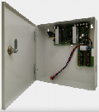 НОВИНКА | ANP-RM8-17-V8R | Источник вторичного электропитания импульсный ANP-RM8-17-V8R 8 каналов нагрузки +1 для видеорегистратора Выход: 13,6В/8А Клеммник; вход: 150÷242В; Металлический корпус; Электронная защита от короткого замыкания и перегрузки по току Защита аккумулятора от глубокого разряда и от переполюсовки Защита от перегрузки по входу и перегрева Защита от пробоя вход-выход 4000В Встроенный стабилизатор напряжения Световая индикация, Возможна установка аккумулятора 17(18)А/ч | 4,940 ₽ | 5,200 ₽
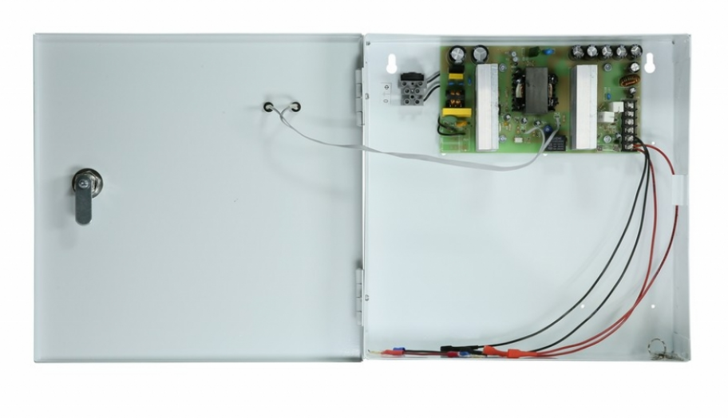 АКЦИЯ | ANP-RM10-17 | Источник вторичного электропитания резервированный ANP-RM10-17 рассчитан на круглосуточный режим работы. Обеспечивает автоматический переход на питание от аккумулятора при отсутствии напряжения сети. Конструктивно источник питания размещен в металлическом корпусе с замком на крышку. Имеется возможность установки АКБ ёмкостью 17А/ч, регулируемое напряжение 11,5 - 14В; номинальный ток 10А, максимальный – 10,5А. | 4,750 ₽ | 5,000 ₽

Разъемы
РАЗЪЕМЫ

 |  |  | открытые колонки для сайта
фото | модель | параметры | ОПТ | Розница
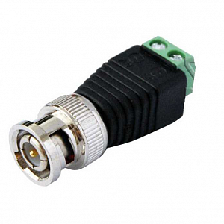 | ANS-BNC-J | Разъем ANS-BNC-J с клеммной колодкой под винт. Предназначен для подключения видеосигнала видеокамер к устройствам передачи и приема по кабелю типа "витая пара". Номинальное напряжение питания - 12/24±25% В. Максимально допустимый ток не более 0,5А. Рабочая температура от -50 до +60°C. | 19 ₽ | 21 ₽
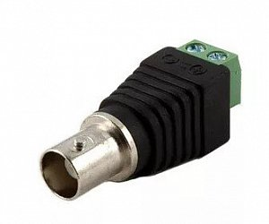 | ANS-BNC-JF | Разъем ANS-BNC-JF с клеммной колодкой под винт (ответная часть к ANS-BNC-J) Предназначен для подключения видеосигнала видеокамер к устройствам передачи и приема по кабелю типа "витая пара". Номинальное напряжение питания - 12/24±25% В. Максимально допустимый ток не более 0,5А. Рабочая температура от -50 до +60°C. | 19 ₽ | 21 ₽
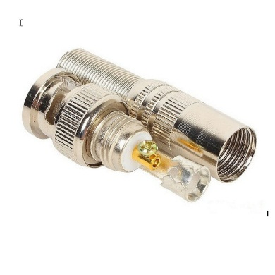 | ANS-BNC-PV | Разъем BNC под коаксиальный кабель с D-нар. от 3,3 до 7,0 мм (крепление под винт). Разъем ANS-BNC-PV под винт имеет два токопроводящих контакта: центральный и боковой. Для предотвращения излома кабеля на конце разъема имеется предохранительная пружина. Волновое сопротивление: - 75±10% Ом. Сопротивление изоляции: - 1,00 min DC 500 V МОм Напряжение номинальное: - 1,0±25% В Рабочая температура: от -50 до +65°C Золотое напыление обеспечивает качественное соединение на протяжении долгих лет. | 16 ₽ | 18 ₽
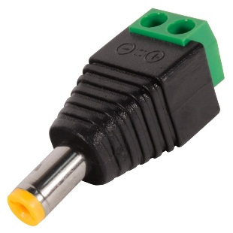 | ANS-JDC-PV | ANS-JDC-PV разъем питания с клемной колодкой под винт. Предназначен для подачи напряжения питания 12 Вольт к различным видеокамерам или иному соответствующему оборудованию. Номинальное напряжение питания: 12 ±25% В. Максимально допустимый ток не более 6А. Рабочая температура от -50 до +60°C. | 14 ₽ | 15 ₽
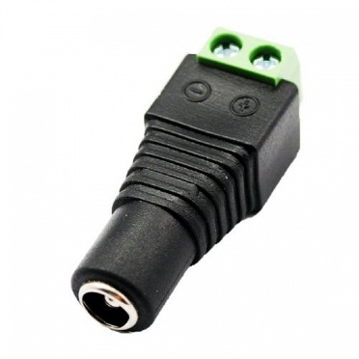 | ANS-JDC-PVF | ANS-JDC-PVF - ответная часть к ANS-JDC-PV. Разъем питания с клемной колодкой, под винт. Предназначен для подачи напряжения питания 12 Вольт к видеокамерам или иному соответствующему оборудованию. Номинальное напряжение питания: 12 ±25% В. Максимально допустимый ток не более 6А. Рабочая температура от -50 до +60°C. | 14 ₽ | 15 ₽
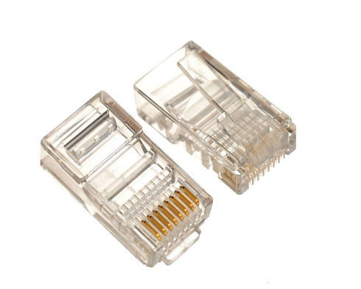 | ANS-RJ-45 | Разъем ANS-RJ-45 (5E, 8P8C) служит для обжатия кабеля типа «витая пара». В пластиковом корпусе устройства находится 8 контактных площадок, которые поддерживают электрический контакт провода с конечным входом. Витая пара – необходимая составляющая для передачи пакетных данных в компьютерных сетях. Часто кабель оснащается защитной экранировкой, препятствующей электромагнитным помехам, что может значительно сказываться на качестве передаваемого сигнала. Разъем ANS-RJ-45 (5E, 8P8C) может поддерживать 4- и 8-жильное соединение. Однако в первом случае скорость приема/передачи будет ограничена. Для обжима необходимо использовать специальный инструмент – кримпер. Такие ножницы способны надежно закрепить кабель внутри разъема, но стоит помнить, что при неправильном обжатии снять разъем без его повреждения практически невозможно. | 6 ₽ | 7 ₽
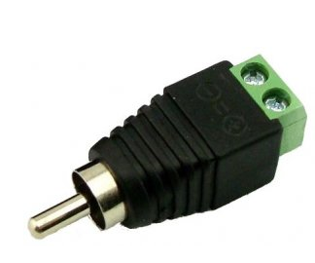 | ANS-RCA-J | Разъем ANS-RJ-45 RCA (штекер) с клеммной колодкой. Соединение "папа". Предназначен для подачи напряжения питания 12 Вольт к различным видеокамерам или иному соответствующему оборудованию. Номинальное напряжение питания: 12 ±25% В. Максимально допустимый ток не более 6А. Рабочая температура от -50 до +60°C. | 16 ₽ | 18 ₽

